Hoja1
 |  |  |  |  |  |  |  | Client
 |  |  |  | PhotoClient
 |  |  |  | ClientId | Photo |  |  | Id | Name | BirthDate | Mail | Identification
 |  |  |  | 1 | Perro |  |  | 1 | Juan
 |  |  |  | 2 | Gato |  |  | 2 | Diego
 |  |  |  |  |  |  |  | 3 | Raul

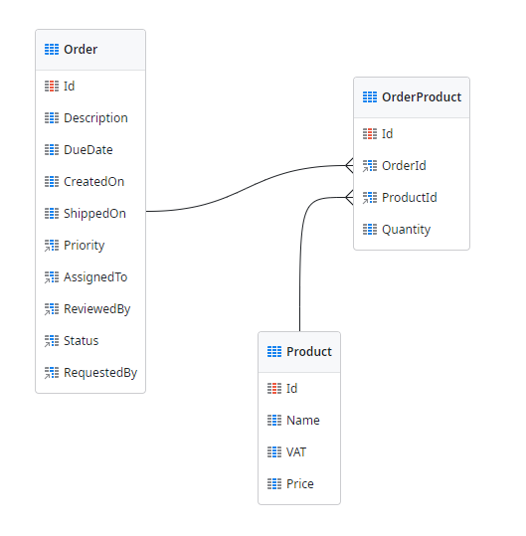

 |  |  |  |  |  | Product
Order
 |  |  |  |  |  | Id | Name | Price
Id | Date | ClientId | Address |  |  | 1 | Hamburguesa | 20
1 | 27/07/2022 | 2 | Calle 8#33-12 |  |  | 2 | CocaCola | 10
2 | 2021-07-06 | 2 | Calle 8#33-12 |  |  | 3 | Pizza | 25
 |  |  |  |  |  | 4 | Nachos | 20

 |  |  | OrderProduct

 |  | Id | OrderId | ProductId | Quantity
 |  | 1 |  |  |  |  | Diego compró 2 hamburguesas
 |  | 2 | 2 | 2 | 2 |  | Juan compró 1 CocaCola
 |  | 3 | 2 | 3 | 1 |  | Juan compró 1 Pizza
 |  | 4
 |  | 5
 |  | 6
 |  | 7
 |  | 8
 |  | 9

